상품제안서
베이직 가죽필통 | 상품코드: F03340

 |  |  |  |  |  |  | 02-412-0044 | www.easy1.co.kr
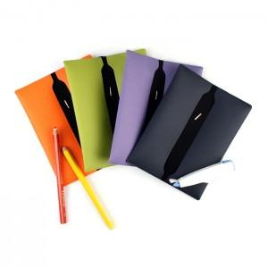

【상세/제작정보】 | 최소수량 100개이하 인쇄시 100원이 추가됩니다. 불박인쇄시 동판비 30,000원이 추가됩니다 [독도]베이직 가죽필통은 다양한 색상과 가죽느낌의 원단을 사용해 고급스럽고 컬러풀한 매력을 살린 제품으로, 고무밴딩을 이용해 많은 필기구의 수납이 가능한 실용적인 제품입니다

【인쇄/포장옵션】 | 불박 / 포장지포장

【공급단가】 | 수량 | 100~ | 300~ | 500~ | 1,000~ | 3,000~
*VAT별도 | 단가 | 3,370원 | 3,250원 | 3,120원 | 3,000원 | 2,920원

【상품 URL】 | http://www.easy1.co.kr/src/goods_detail.php?gdno=3340

